04-RESULT. Tab.2
 |  | Teiler | Tabelle 2: Verwertung, Recycling und Wiederverwendung, Zielvorgaben (Artikel 7 Absatz 2 der Richtlinie 2002/96/EG)
Daten | 2016 | 1000
 |  |  | 100
 | Spalte Nr. | 1 | 2 | 3 | 4 | 5
 |  | Verwertung | Verwertungsquote | Wiederverwendung und Recycling | Wiederverwendungs- und Recyclingquote | Als komplettes Gerät wiederverwendete EEA
 | Produktkategorie | Gesamtgewicht (1) |  | Gesamtgewicht | Gesamtgewicht | Gesamtgewicht | Kontrolle:
 |  | [t] | [%] | [t] | [%] | [t] | Sammelmenge | Sp. D und F
1. | Haushaltsgroßgeräte | 2,925.137 | 96.95 | 2,760.098 | 91.48 | 0 | 3,017.161 | 5,685.236
2. | Haushaltskleingeräte | 436.683 | 91.58 | 396.677 | 83.19 | 0 | 476.833 | 833.361
3. | IT- und Telekommunikationsgeräte | 651.333 | 80.52 | 596.897 | 73.79 | 0 | 808.928 | 1,248.230
4. | Geräte der Unterhaltungselektronik | 1,197.968 | 95.41 | 1,123.260 | 89.46 | 0 | 1,255.600 | 2,321.228
5. | Beleuchtungskörper | 144.999 | 91.58 | 131.715 | 83.19 | 0 | 158.331 | 276.714
5a. | Gasentladungslampen | 77.349 | 96.40 | 76.522 | 95.37 | 0 | 80.237 | 153.871
6. | Elektrische und elektronische Werkzeuge | 276.028 | 91.58 | 250.740 | 83.19 | 0 | 301.407 | 526.769
7. | Spielzeug sowie Sport- und Freizeitgeräte | 58.530 | 91.58 | 53.167 | 83.19 | 0 | 63.911 | 111.697
8. | Medizinische Geräte | 7.708 | 91.58 | 7.001 | 83.19 | 0 | 8.416 | 14.709
9. | Überwachungs- und Kontrollinstrumente | 19.285 | 93.28 | 17.772 | 85.96 | 0 | 20.675 | 37.057
10. | Automatische Ausgabegeräte | 0.000 | #DIV/0! | 0.000 | #DIV/0! | 0 | 0.000 | 0.000

Anmerkung: Die Angaben in grauen Feldern sind freiwillig. |  |  |  |  |  | Total | 6,191.497 | 11,208.872
1) | Falls dies nicht möglich ist, Angabe der Anzahl.

 |  | n.a.: nicht anwendbar/anrechenbar (Anm. FJH) |  |  |  | EEA: Elektro- und Elektronik-Altgeräte (Anm. FJH)

 | Total | 5,795.020 | 93.60 | 5,413.851 | 87.44
 | Kontrolle | 5,795.020 |  | 5,413.851
 | Delta | 0.000 |  | 0.000
 |  | OK |  | OK

 | Alle Produktkategorien gem. Tab.1 | Verwertung | Verwertungsquote | Wiederverwendung und Recycling | Wiederverwendungs- und Recyclingquote | Als komplettes Gerät wiederverwendete Elektro- und Elektronik-Altgeräte
 | TOTAL [t] | 5,795.020 | - | 5,413.851 | -
 | [Gew.-%] | - | 93.60 | - | 87.44
 | [kg/E.a] | 10.056 | - | 9.395 | -

 | Ew 1.1. | 576249

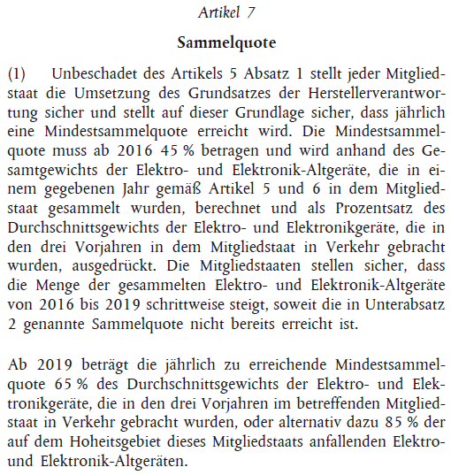
 |  |  |  | Kalkulation der Mindestsammelquote*

 |  |  |  | Sammelmenge in | 2016 | 6,191.497 | t
 |  |  |  | Marktmenge in | 2015 | 11,768.81 | t
 |  |  |  |  | 2014 | 12,062.90 | t
 |  |  |  |  | 2013 | 11,778.34 | t
 |  |  |  |  | Summe | 35,610.048 | t
 |  |  |  |  | Mittel | 11,870.016 | t
 |  |  |  |  | Sammelquote | 52 | Gew.-%
 |  |  |  |  | Mindestsammelquote (2016-2018) | 45 | Gew.-%

 |  |  |  |  | *Gemäß Artikel 7 Absatz (1) der Richtlinie 2012/19/EU

